新規登録画面
画面ID |  |  |  | 画面名 |  |  |  |  | 概要（業務目的）
login |  |  |  | ログイン画面 |  |  |  |  | ログインを表示、会員番号で検索ができる。

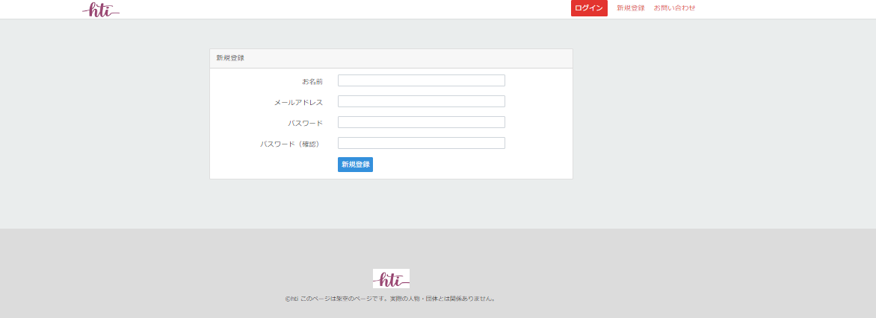
共通部分
画面レイアウト
【レイアウト】 |  |  |  |  |  |  |  |  |  |  | 【説明】
 |  |  |  |  |  |  |  |  |  |  | ＜表示＞
 |  |  |  |  |  |  |  |  |  |  | 1.初期表示
 |  |  |  |  |  |  |  |  |  |  |  | 登録に必要な情報を表示する
1
2
 |  |  |  |  |  |  |  |  |  |  | 2.説明
 |  |  |  |  |  |  |  |  |  |  |  | ①お名前：テキスト
3
4
 |  |  |  |  |  |  |  |  |  |  |  | ②メールアドレス：email
5
 |  |  |  |  |  |  |  |  |  |  |  | ③パスワード：password

 |  |  |  |  |  |  |  |  |  |  |  | ④パスワード確認：password

 |  |  |  |  |  |  |  |  |  |  |  | ⑤新規登録：ボタン
 |  |  |  |  |  |  |  |  |  |  |  | ①ー④を入力したら、新規登録ボタン⑤を押して
 |  |  |  |  |  |  |  |  |  |  |  | 会員情報をDBに登録home2へ遷移する

検証項目
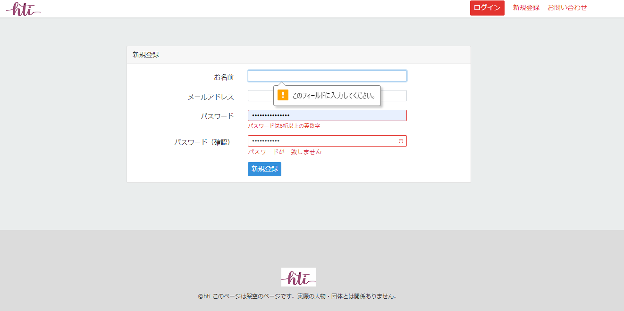

6

7

8

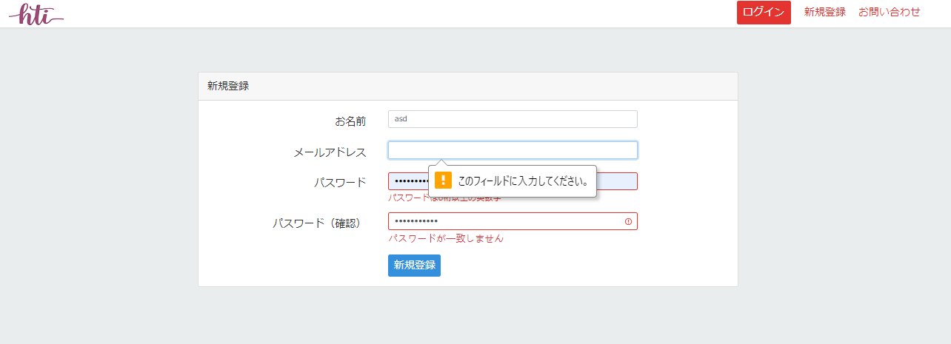

9

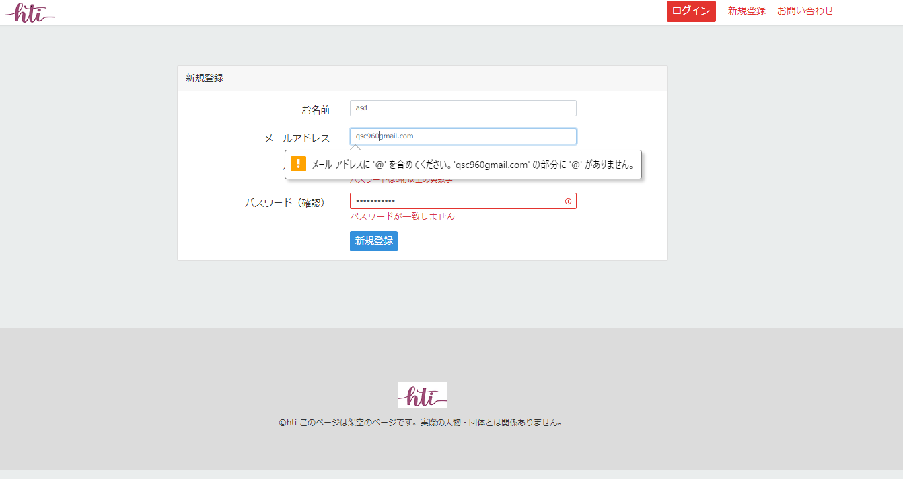

10

 |  |  |  |  |  |  |  |  |  |  | ＜件数＞

項目定義
項目属性 |  |  |  |  |  |  |  |  |  |  | バリデーション |  |  |  |  |  | データベース項目 (*ロジックor詳細設計)
No | グループ タイプ | グループ名 (論理名) | コンポーネント名 | HTMLタイプ | I/O | 型 | 長さ | フォーマット ／スタイル | タブ オーダー | 表示条件 | 必須 | 桁 | 型 | 範囲 | 関連 | 参照 | テーブル | カラム
1 | Form | 入力フォーム | お名前 | テキストフィールド | IN | 文字列 | - |  | 1 | 常に表示 | ○ |  |  |  |  |  | user | name
2 | Form | 入力フォーム | メールアドレス | メール | IN | 文字列 | - |  | 2 | 常に表示 | ○ |  |  |  |  |  | user | email
3 | Form | 入力フォーム | パスワード | パスワード | IN | 文字列 | - |  | 3 | 常に表示 | ○ |  |  |  |  |  | user | password
4 | Form | 入力フォーム | パスワード（確認） | パスワード | IN | 文字列 | - |  | 4 | 常に表示 | ○ |  |  |  |  |  | user | password
5 | Form | 入力フォーム | 新規登録 | ボタン | IN |  | - |  | 6 | 常に表示

バリデーション

アクション
No | アクション名 | 機能概要
1 | register | 「新規登録」⑤ボタンを押すと情報を登録してホーム２画面へ遷移する

